Лист1
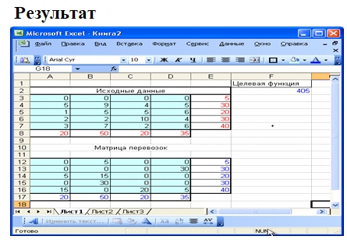
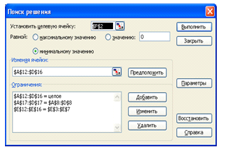
 | Стоимость перевозки единиц продукции |  |  |  | Объем производства | Целевая функция |  |  | Стоимость перевозки единиц продукции |  |  |  | Объем производства |  | Целевая функция
 |  |  |  |  |  | 400 |  |  |  |  |  |  |  |  | 130
 | 7 | 9 | 1 | 5 | 20 |  |  |  | 2 | 7 | 7 | 6 | 20
 | 2 | 7 | 5 | 6 | 30 |  |  |  | 1 | 1 | 1 | 2 | 50
 | 3 | 5 | 10 | 8 | 40 |  |  |  | 5 | 5 | 3 | 1 | 10
 | 3 | 7 | 4 | 5 | 30 |  |  |  | 2 | 8 | 1 | 1 | 20
Объем потребления | 40 | 30 | 30 | 42 |  |  |  | Объем потребления | 40 | 30 | 20 | 20

Проверяем задача на условие закрытости |  |  |  |  |  |  |  | Проверяем задача на условие закрытости
Сумма объемов производства |  |  | 120 |  |  |  |  | Сумма объемов производства |  |  | #REF!
Сумма объема потребления |  |  | 142 |  |  |  |  | Сумма объема потребления |  |  | 110

Так как 142 > 120, то вводим фиктивного поставщика. В таблицу вводим фиктивный объем производства =22. |  |  |  |  |  |  |  | Введем фиктивного потребителя, потому что 117>110. В таблицу вводим фиктивный объем распределения =7.

 | Стоимость перевозки единиц продукции |  |  |  | Объем производства |  |  |  | Стоимость перевозки единиц продукции |  |  |  |  | Объем производства

 | 0 | 0 | 0 | 0 | 22 |  |  | 2 | 7 | 7 | 6 | 0 | 20
 | 7 | 9 | 1 | 5 | 20 |  |  | 1 | 1 | 1 | 2 | 0 | 50
 | 2 | 7 | 5 | 6 | 30 |  |  | 5 | 5 | 3 | 1 | 0 | 10
 | 3 | 5 | 10 | 8 | 40 |  |  | 2 | 8 | 1 | 1 | 0 | 20
 | 3 | 7 | 4 | 5 | 30 |  |  | 3 | 2 | 1 | 5 | 0 | 17
Объем потребления | 40 | 30 | 30 | 42 |  |  | Объем потребления | 40 | 30 | 20 | 20 | 7

 | Стоимость перевозки единиц продукции |  |  |  | Объем производства |  |  |  | Стоимость перевозки единиц продукции |  |  |  |  | Объем производства

 | 0 | 0 | 0 | 22 | 22 |  |  |  | 13 | 0 | 0 | 0 | 7 | 20
 | 0 | 0 | 20 | 0 | 20 |  |  |  | 20 | 30 | 0 | 0 | 0 | 50
 | 30 | 0 | 0 | 0 | 30 |  |  |  | 0 | 0 | 0 | 10 | 0 | 10
 | 10 | 30 | 0 | 0 | 40 |  |  |  | 7 | 0 | 3 | 10 | 0 | 20
 | 0 | 0 | 10 | 20 | 30 |  |  |  | 0 | 0 | 17 | 0 | 0 | 17
Объем потребления | 40 | 30 | 30 | 42 |  |  |  | Объем потребления | 40 | 30 | 20 | 20 | 7

